상품제안서
락앤락 메트로 카페 프리미엄 세라믹 텀블러 650ML | 상품코드: F30294

 |  |  |  |  |  |  | 02-412-0044 | www.easy1.co.kr
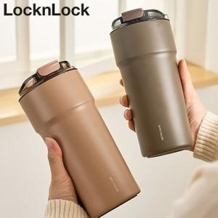

【상세/제작정보】 | <p>​<span style="background-color: rgb(255, 255, 255); color: rgb(17, 17, 17); font-family: &quot;Malgun Gothic&quot;, &quot;맑은 고딕&quot;, sans-serif; font-size: 12pt;"><b>&gt;인쇄비</b></span></p><div style="margin: 0px; padding: 0px; color: rgb(17, 17, 17); font-family: &quot;Malgun Gothic&quot;, &quot;맑은 고딕&quot;, sans-serif; font-size: 14px; background-color: rgb(255, 255, 255);"><b><span style="font-size: 12pt;">-레이저 : 100개이상 무료, 100개미만 일괄 7만원</span><span style="font-size: 12pt;">(vat별도)</span></b></div><div style="margin: 0px; padding: 0px; color: rgb(17, 17, 17); font-family: &quot;Malgun Gothic&quot;, &quot;맑은 고딕&quot;, sans-serif; font-size: 14px; background-color: rgb(255, 255, 255);"><b><span style="font-size: 12pt;">-DTF컬러인쇄 : 100개이상 개당 700원, 100개미만 일괄 7만원</span><span style="font-size: 12pt;">(vat별도)</span></b></div><p>&nbsp;​​</p>

【인쇄/포장옵션】 | 레이저, 기타 / 포장지포장

【공급단가】 | 수량 | 50~ | 100~ | 500~ | 1,000~ | 2,000~
*VAT별도 | 단가 | 23,600원 | 23,500원 | 23,400원 | 23,300원 | 23,200원

【상품 URL】 | https://dev.easy1.co.kr:443/src/goods_detail.php?gdno=30294

